Lista Termos
LINEA DE TERMOTANQUES

PRODUCTO | EAN | DESCRIPCION | CODIGO
NUEVO AEE. RHEEM ELECTRICOS COLGAR (Conex inferior)
 | 7796999011471 | Termo Rheem eléctrico colgar 85 litros | TEC085RH
 | 7796999011488 | Termo Rheem eléctrico colgar 125 litros | TEC125RH
 | NUEVO AEE. RHEEM ELECTRICOS PIE (Conexión superior)
 | 7796999011501 | Termo Rheem eléctrico pie 85 litros | TEP085RH
 | 7796999011518 | Termo Rheem eléctrico pie 125 litros | TEP125RH
 | 7796999011525 | Termo Rheem eléctrico pie 155 litros | TEP155RH
NUEVO AEE. RHEEM GAS PIE (conexión superior) (SOLO GAS NATURAL)
 | 7796999011556 | Termo Rheem gas pie 80 litros GN | TGNP080RH
 | 7796999011563 | Termo Rheem gas pie 120 litros GN | TGNP120RH
 | 7796999011570 | Termo Rheem gas pie 150 litros GN | TGNP150RH
 | NUEVO AEE. RHEEM GAS COLGAR (conexión inferior ) SOLO GAS NATURAL
 | 7796999011549 | Termo Rheem gas colgar 80 litros GN | TGNC080RH
NUEVO RHEEM FUNCTIONAL ELECTRICOS COLGAR (Conex inferior)
 | 7796999007948 | Termo Rheem eléctrico colgar 85 litros | TECC085ERHK2
 | NUEVO RHEEM FUNCTIONAL ELECTRICOS PIE (conexión superior )
 | 7796999007900 | Termo Rheem eléctrico pie 85 litros | TEPC085ERHK2
 | 7796999007917 | Termo Rheem eléctrico pie 125 litros | TEPC125ERHK2
NUEVO RHEEM FUNCTIONAL GAS PIE (Conexión superior)
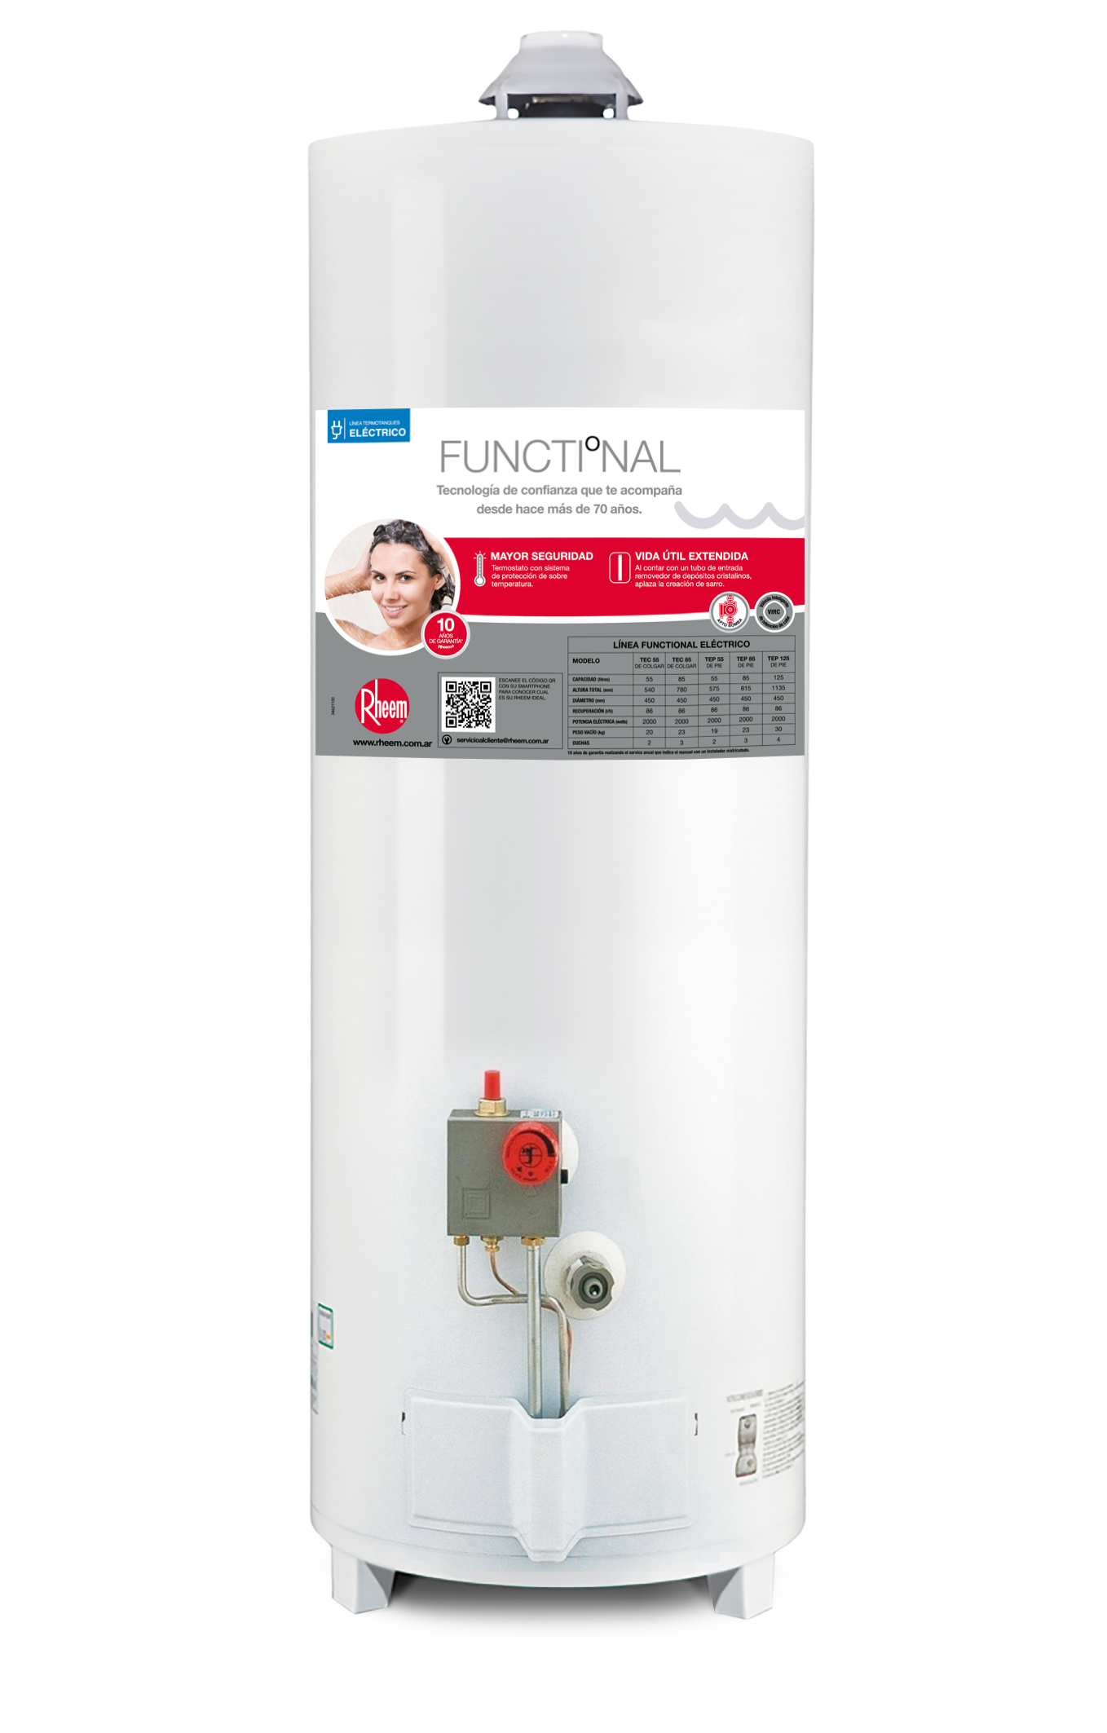
 | 7796999016599 | TERMO GAS NATURAL PIE 080 LITROS RHEEM | TPG080GNRH
 | 7796999016582 | TERMO GAS NATURAL PIE 120 LITROS RHEEM | TPG120GNRH
 | 7796999016575 | TERMO GAS NATURAL PIE 150 LITROS RHEEM | TPG150GNRH
RHEEM ALTA POTENCIA
 | 7796999000598 | TT ENLOZ 07 RHEEM AP160LTS GN | APG160NRH07
 | 7796999000604 | TT ENLOZ 07 RHEEM AP160LTS GE | APG160LRH07
RHEEM COMERCIALES GAS
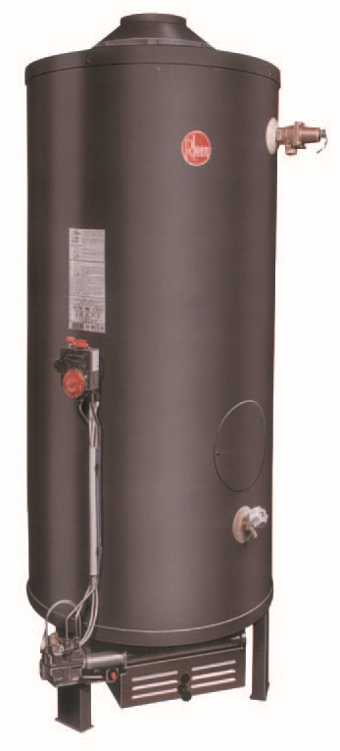
 | 7796999008235 | TT COMER. TERMOPILA 250 Lts GN | RHCTP250N
 | 7796999008242 | TT COMER. TERMOPILA 250 Lts GL | RHCTP250L
 | 7796999008259 | TT COMER. TERMOPILA 300 Lts GN | RHCTP300N
 | 7796999008266 | TT COMER. TERMOPILA 300 Lts GL | RHCTP300L
RHEEM COMERCIALES ELECTRICO
 | 7796999997621 | TERMOTAMBO RHEEM 250LTS. GPL/ERH | TTD10/12
RHEEM COMERCIALES ELECTRICO
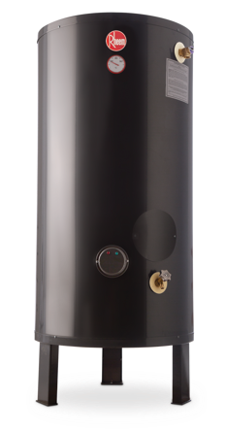 | 7796999010610 | TERMO RHEEM COM. ELE 255 | COM255

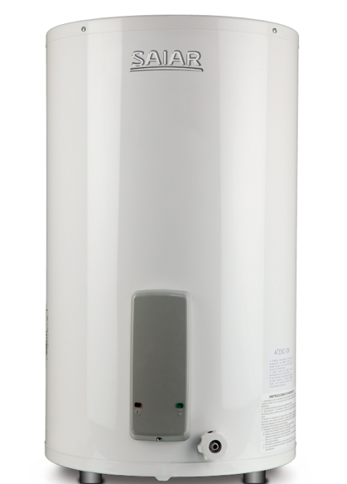
SAIAR ELECTRIC0S PIE (conexión superior)
 | 7796999007962 | TERMO SAIAR ELE POL 55 LTS | TEPC055ESARIK2
 | 7796999007979 | TERMO SAIAR ELE POL 85 LTS | TEPC085ESARIK2
 | 7796999007986 | TERMO SAIAR ELE POL 125 LTS | TEPC125ESARIK2
 | SAIAR ELECTRICOS DE COLGAR (conexión inferior)
 | 7796999007993 | TERMO SAIAR ELE 55 LTS COLG | TECC055ESAK2
 | 7796999008006 | TERMO SAIAR ELE 85 LTS COLG | TECC085ESAK2
SAIAR MULTIGAS PIE ( conexión superior )
 | 7796999017183 | TERMO SAIAR PIE MG 50LTS. | TPG050MSA
 | 7796999017190 | TERMO SAIAR PIE MG 80LTS. | TPG080MSA
 | 7796999017206 | TERMO SAIAR PIE MG 120LTS. | TPG120MSA
 | 7796999017213 | TERMO SAIAR PIE MG 150LTS. | TPG150MSA
 | SAIAR DE COLGAR MULTIGAS (conexión inferior)
 | 7796999017169 | TERMO SAIAR COLG MG 50LTS | TCG050MSA
 | 7796999017176 | TERMO SAIAR COLG MG 80LTS | TCG080MSA

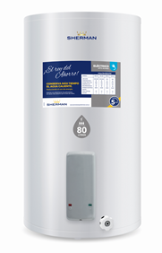
 | SHERMAN ELECTRICOS DE COLGAR ( conexión inferior)
 | 7796999008013 | TERMO ELEC.CONT.COLG.PUR 55 SH | TECC055ESHK2
 | 7796999008020 | TERMO ELEC.CONT.COLG.PUR 85 SH | TECC085ESHK2
 | SHERMAN ELECTRICOS DE PIE ( conexión superior)
 | 7796999018029 | TERMO ELEC.CONT.PIE PUR 55 SH | TEPC055ESHK2
 | 7796999018036 | TERMO ELEC.CONT.PIE PUR 85 SH | TEPC085ESHK2
SHERMAN MULTIGAS DE PIE (conexión superior)
 | 7796999007214 | TERMO SH PIE MG C/PUR 50LTS | TPGP050MSH13
 | 7796999007221 | TERMO SH PIE MG C/PUR 80LTS | TPGP080MSH13
 | 7796999007238 | TERMO SH PIE MG C/PUR 120LTS | TPGP120MSH13

 |  |  | 42,979.34
 |  |  | 48,478.51
 |  |  | #REF!

